상품제안서
도담 방짜유기 술잔 1P | 상품코드: S47191

 |  |  |  |  |  |  | 02-713-8555 | www.synergygift.co.kr
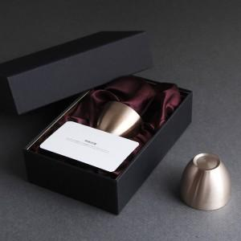

【상세/제작정보】 | <p><span style="font-size: 18.6667px;">​</span><span style="font-size: 14pt;">​</span>​</p>

【인쇄/포장옵션】 | 케이스1도, 레이저 / 포장지포장

【공급단가】 | 수량 | 20~ | 100~ | 300~ | 500~ | 1,000~
*VAT별도 | 단가 | 22,100원 | 20,910원 | 19,890원 | 19,380원 | 19,040원

【상품 URL】 | https://www.synergygift.co.kr:443/src/goods_detail.php?gdno=47191

